Sheet1
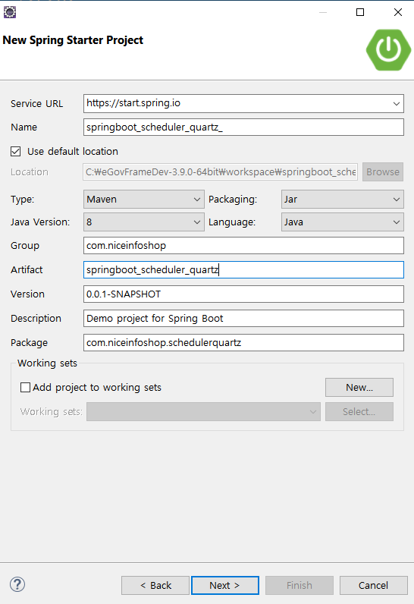
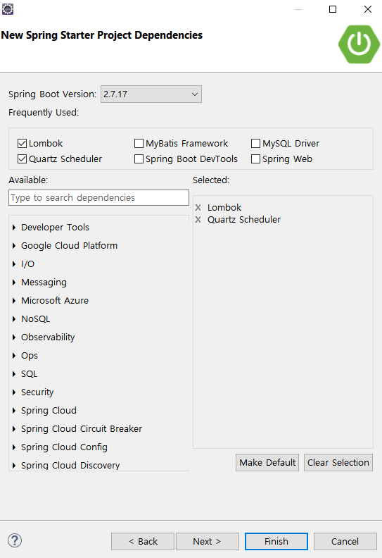

- Lombok은 로그용으로 사용
System.out.println으로 사용하면 없어도 된다.
- scheduler는 scheduler와 util 폴더만 사용
라이브러리 필요없음
- quartz는 conf와 run폴더만 사용
라이브러리 Quartz scheduler 필요

